상품제안서
세라믹(물흡수) 도자기 코스터 | 상품코드: S36660

 |  |  |  |  |  |  | 02-713-8555 | www.synergygift.co.kr
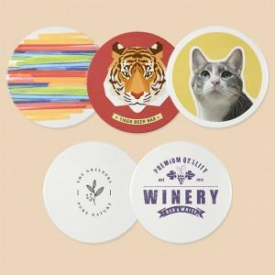

【상세/제작정보】 | <p><span style="font-size: 14pt;">※ 운임비 별도 발생 됩니다.</span></p>

【인쇄/포장옵션】 | 풀칼라 / OPP(비닐)

【공급단가】 | 수량 | 100~ | 300~ | 500~ | 1,000~ | 3,000~
*VAT별도 | 원형 | 1,350원 | 1,270원 | 1,230원 | 1,170원 | 1,130원
 | 사각형 | 1,350원 | 1,270원 | 1,230원 | 1,170원 | 1,130원

【상품 URL】 | https://www.synergygift.co.kr:443/src/goods_detail.php?gdno=36660

